INÍCIO
PLANILHA DE PRECIFICAÇÃO:
PRESTAÇÃO DE SERVIÇOS (OFICINA MECÂNICA)

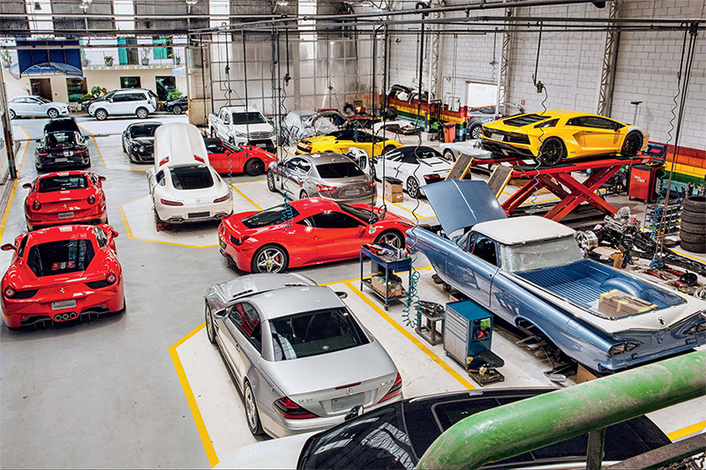
LEIA IMPORTANTE:
Esta planilha é resultado de uma Análise Financeira desenvolvida para um cliente.
Utilizamos esta estutrura para encontrar todos os custos envolvidos na prestação do serviço, mesmo que você não trabalhe em nesse segmento analise a estrutura da planilha e faça adaptações para sua realidade.
Pois, não há diferenças kilométricas entre precificações de produtos, mesmo de segmentos diferentes.
Lembre-se também que você pode solicitar ajuda na Comunidade e no Grupo dos Alunos.
Um abraço!

Ver Planilha

VER

